Лаба2
 | bcabbcdabacbbacbbddcbbaccbbdbdadaac |  |  |  |  |  |  |  |  |  |  | bcabbcd | bc | bb | cd

 | Состояние | a | b | c | d | Всего
 | Число наблюдений для системы X | 8 | 13 | 8 | 6 | 35
 | Вероятность для системы X | 0.229 | 0.371 | 0.229 | 0.171 | 1.000 |  | H(X) | 1.9402689787

 | X | P | Шаг |  | Коды
 |  |  | 1 | 2 |  |  |  |  |  |  |  |  | 0.063673469388 |  |  | 0.645
 | b | 0.371 | 0 | 0 | 00 |  | 0.74285714286 |  |  |  |  |  | 0.052244897959
 | a | 0.229 |  | 1 | 01 |  | 0.45714285714
 | c | 0.229 | 1 | 0 | 10 |  | 0.45714285714
 | d | 0.171 |  | 1 | 11 |  | 0.34285714286
 |  |  |  |  |  |  |  |  | Закодированное сообщение
 |  |  |  |  |  | n с чертой | 2.00 |  | 21 | 14
 |  |  |  |  |  | Избыточность | 2.99% |  | 13 | 22

 |  | aa | ab | ac | ad | ba | bb | bc | bd | ca | cb | cc | cd | da | db | dc | dd | всего
 |  | 0.0522 | 0.0849 | 0.0522 | 0.0392 | 0.0849 | 0.1380 | 0.0849 | 0.0637 | 0.0522 | 0.0849 | 0.0522 | 0.0392 | 0.0392 | 0.0637 | 0.0392 | 0.0294 | 1.0000 |  |  |  |  | остаток - | 100

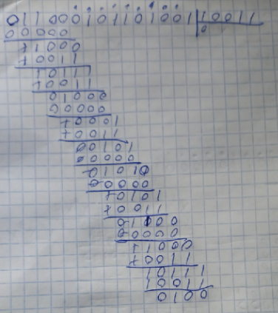
 | X | P | Шаг |  |  |  |  | Коды |  |  |  |  |  |  |  | 10987 | 654 | 3210 |  |  |  |  |  |  |  | 10000000000 | 1001
 |  |  | 1 | 2 | 3 | 4 | 5 |  |  |  |  |  |  |  | bcabbc | bc | ab | bc |  |  | h(x)=x9+x8+x4+x2+x |  |  |  |  | 01000000000 | 1101
1 | bb | 0.1380 | 0 | 0 | 0 | - | - | 000 |  | 0.41387755102 |  |  |  |  |  | 0110 | 001 | 0110 |  |  | h(x)*x4=x13+x12+x8+x6+x5 |  |  | 11000101100000 |  | 00100000000 | 1111
2 | ab | 0.0849 |  |  | 1 | - | - | 001 |  | 0.25469387755 |  |  |  |  |  |  |  |  | n=15 |  | g(x)=x4+x+1 |  | код - 10011 |  |  | 00010000000 | 1110
3 | ba | 0.0849 |  | 1 | 0 | - | - | 010 |  | 0.25469387755 |  |  |  |  |  |  |  |  | k=11 | n=k+r | F(x)=x13+x12+x8+x6+x5+x3+x2+1 |  |  | 011000101101101 |  | 00001000000 | 0111
4 | bc | 0.0849 |  |  | 1 | 0 | - | 0110 |  | 0.33959183673 |  |  |  |  |  |  |  |  | r=4 |  |  | R(x)=x3+x2+1 | ошибка - | 011000101101001 | 2-й разряд | 00000100000 | 1010
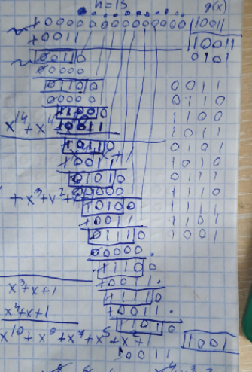
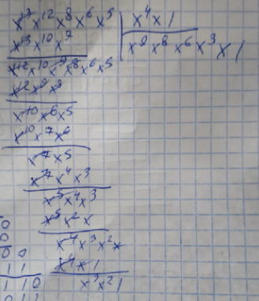
5 | cb | 0.0849 |  |  |  | 1 | - | 0111 |  | 0.33959183673 |  |  |  |  |  |  |  |  |  |  |  |  |  |  |  | 00000010000 | 0101
6 | bd | 0.0637 | 1 | 0 | 0 | 0 | - | 1000 |  | 0.25469387755 |  |  |  |  |  |  |  |  |  |  |  |  |  |  |  | 00000001000 | 1011
7 | db | 0.0637 |  |  |  | 1 | - | 1001 |  | 0.25469387755 |  |  |  |  |  |  |  |  |  |  |  |  |  |  |  | 00000000100 | 1100
8 | aa | 0.0522 |  |  | 1 | 0 | - | 1010 |  | 0.20897959184 |  |  |  |  |  |  |  |  |  |  |  |  |  |  |  | 00000000010 | 0110
9 | ac | 0.0522 |  |  |  | 1 | 0 | 10110 |  | 0.2612244898 |  |  |  |  |  |  |  |  |  |  |  |  |  |  |  | 00000000001 | 0011
10 | ca | 0.0522 |  |  |  |  | 1 | 10111 |  | 0.2612244898 |  |  |  |  |  |  |  |  |  |  |  |  |  |  |  |  | 1000
11 | cc | 0.0522 |  | 1 | 0 | 0 | - | 1100 |  | 0.20897959184 |  |  |  |  |  |  |  |  |  |  |  |  |  |  |  | остаток | 0100
12 | ad | 0.0392 |  |  |  | 1 | 0 | 11010 |  | 0.19591836735 |  |  |  |  |  |  |  |  |  |  |  |  |  |  |  |  | 0010
13 | cd | 0.0392 |  |  |  |  | 1 | 11011 |  | 0.19591836735 |  |  |  |  |  |  |  |  |  |  |  |  |  |  |  |  | 0001
14 | da | 0.0392 |  |  | 1 | 0 | - | 1110 |  | 0.15673469388
15 | dc | 0.0392 |  |  |  | 1 | 0 | 11110 |  | 0.19591836735 | 0.2318 |  | 0.2841 |  |  |  |  |  |  |  |  | 10000000000 | 1001
16 | dd | 0.0294 |  |  |  |  | 1 | 11111 |  | 0.14693877551 | 0.2906 |  | 0.2384 |  |  |  |  |  |  |  |  | 01000000000 | 1101
 |  |  |  |  |  |  |  |  |  |  | 0.5224 | 0.0000 | 0.5224 |  |  |  |  |  |  |  |  | 00100000000 | 1111
 |  |  |  |  |  |  |  |  |  |  |  |  |  |  |  |  |  |  |  |  |  | 00010000000 | 1110
 |  |  |  |  |  |  |  |  | n с чертой | 1.97 |  |  |  |  |  |  |  |  |  |  |  | 00001000000 | 0111
 |  |  |  |  |  |  |  |  | Избыточность | 1.60% |  |  |  |  |  |  |  |  |  |  |  | 00000100000 | 1010
 |  |  |  |  |  |  |  |  |  |  |  |  |  |  |  |  |  |  |  |  |  | 00000010000 | 0101
 |  |  |  |  |  |  |  |  |  |  |  |  |  |  |  |  |  |  |  |  |  | 00000001000 | 1011
 |  | b | a | c | d |  |  | x3 | x2=0 x1=1 |  |  |  |  |  |  |  |  |  |  |  |  | 00000000100 | 1100
 |  | 0.371 | 0.229 | 0.229 | 0.171 |  |  | x2 | b=00 a=01 |  |  |  |  |  |  |  |  |  |  |  |  | 00000000010 | 0110
 |  |  |  |  |  |  |  | x1 | c=10 d=11 |  |  |  |  |  |  |  |  |  |  |  |  | 00000000001 | 0011
 |  | x1=c+d |  |  |  |  |  |  | Аналогично с Шенноном |  |  |  |  |  |  |  |  |  |  |  |  |  | 1000
 |  |  |  |  |  |  |  |  |  |  |  |  |  |  |  |  |  |  |  |  |  |  | 0100
 |  | x1 | b | a |  |  |  |  |  |  |  |  |  |  |  |  |  |  |  |  |  |  | 0010
 |  | 0.400 | 0.371 | 0.229 |  |  |  |  |  |  |  |  |  |  |  |  |  |  |  |  |  |  | 0001

 |  | x2=b+a

 |  | x2 | x1
 |  | 0.600 | 0.400

 |  | x3
 |  | 1.000

